Detailblad COP waarden
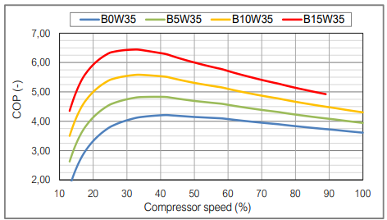
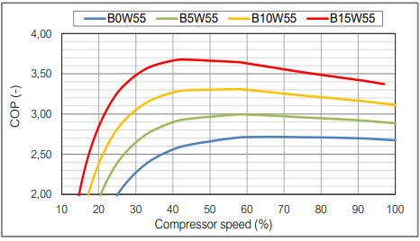
Detailblad COP waarden
© Weesp Duurzaam. Ontwikkeling: Marc Verstift ism Huub Pennock; feedback is welkom op energiecoach@weespduurzaam.nl

https://www.klimaatexpert.com/warmtepomp/technisch/cop-scop-en-rendement | Gehanteerde waarden:

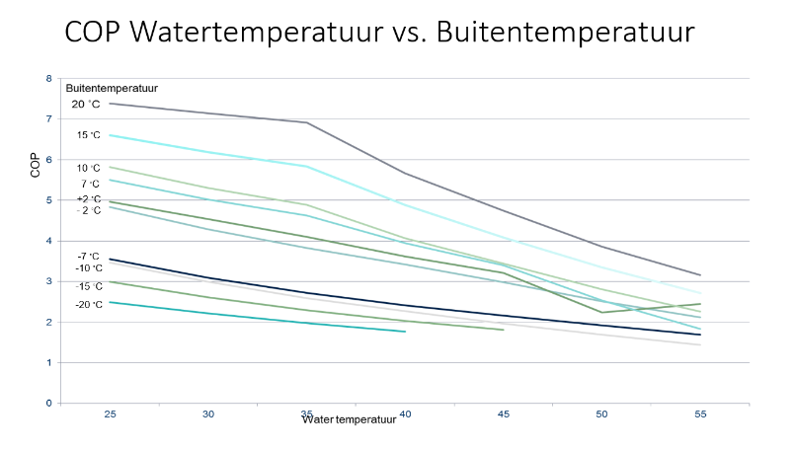
 | Watertemperatuur | 35 | 40 | 45 | 50 | 55 | 60 | Weging
 | COP 15 graden buitentemperatuur | 5.8 | 5.0 | 4.0 | 3.5 | 2.8 | 2.1 | 2
 | COP 7 graden buitentemperatuur | 4.7 | 4.0 | 3.5 | 3.0 | 2.5 | 2.0 | 2
 | COP 2 graden buitentemperatuur | 4.0 | 3.7 | 3.2 | 2.7 | 2.3 | 1.8 | 2
 | COP -2 graden buitentemperatuur | 3.5 | 3.1 | 2.7 | 2.3 | 2.0 | 1.6 | 1
 | COP -7 graden buitentemperatuur | 2.8 | 2.4 | 2.1 | 1.8 | 1.5 | 1.3 | 1
 | SCOP | 4.4 | 3.9 | 3.3 | 2.8 | 2.3 | 1.8 | 8

https://ecoforest.com/wp-content/uploads/2021/08/DS_Ecoforest_heat_pumps_EN_v2022_01.pdf

